4to Trimestre 2023
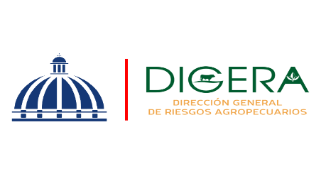 | Departamento de Servicio y Asesoría Servicios de Calidad Comprometidos Octubre-Diciembre 2023

 | Servicio | Atributo | Estándares
 | Asistencia Técnica | Amabilidad | 90.48% | 10.27%
 |  | Profesionalidad | 91.90% | 10.07

Asistencia Técnica
Asistencia Técnica

 | Departamento de Servicio y Asesoría Servicios de Calidad Comprometidos Octubre-Diciembre 2023

 | Servicio | Atributo | Estándares
 | Capacitación Técnica | Atributo | Estándares
 |  | Amabilidad | 90.62% | 5
 |  | Profesionalidad | 90.62% | 4
 |  | Fiabilidad | 91.85% | 6.96%

Capacitación Técnica
Capacitación Tecnica
Capacitación Técnica

